상품제안서
네이쳐 사이클 전용 쿠션 장갑(CA278) | 상품코드: F24944

 |  |  |  |  |  |  | 02-412-0044 | www.easy1.co.kr
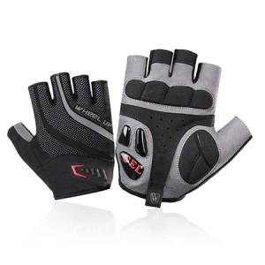

【상세/제작정보】 | <p>※본 제품은 주문제작 상품입니다.&nbsp;</p>

【인쇄/포장옵션】 | 실크 / 포장불가능

【공급단가】 | 수량 | 100~ | 300~ | 500~ | 1,000~ | 3,000~
*VAT별도 | 단가 | 25,980원 | 25,370원 | 24,960원 | 24,360원 | 23,950원

【상품 URL】 | https://dev.easy1.co.kr:443/src/goods_detail.php?gdno=24944

